Semaforo
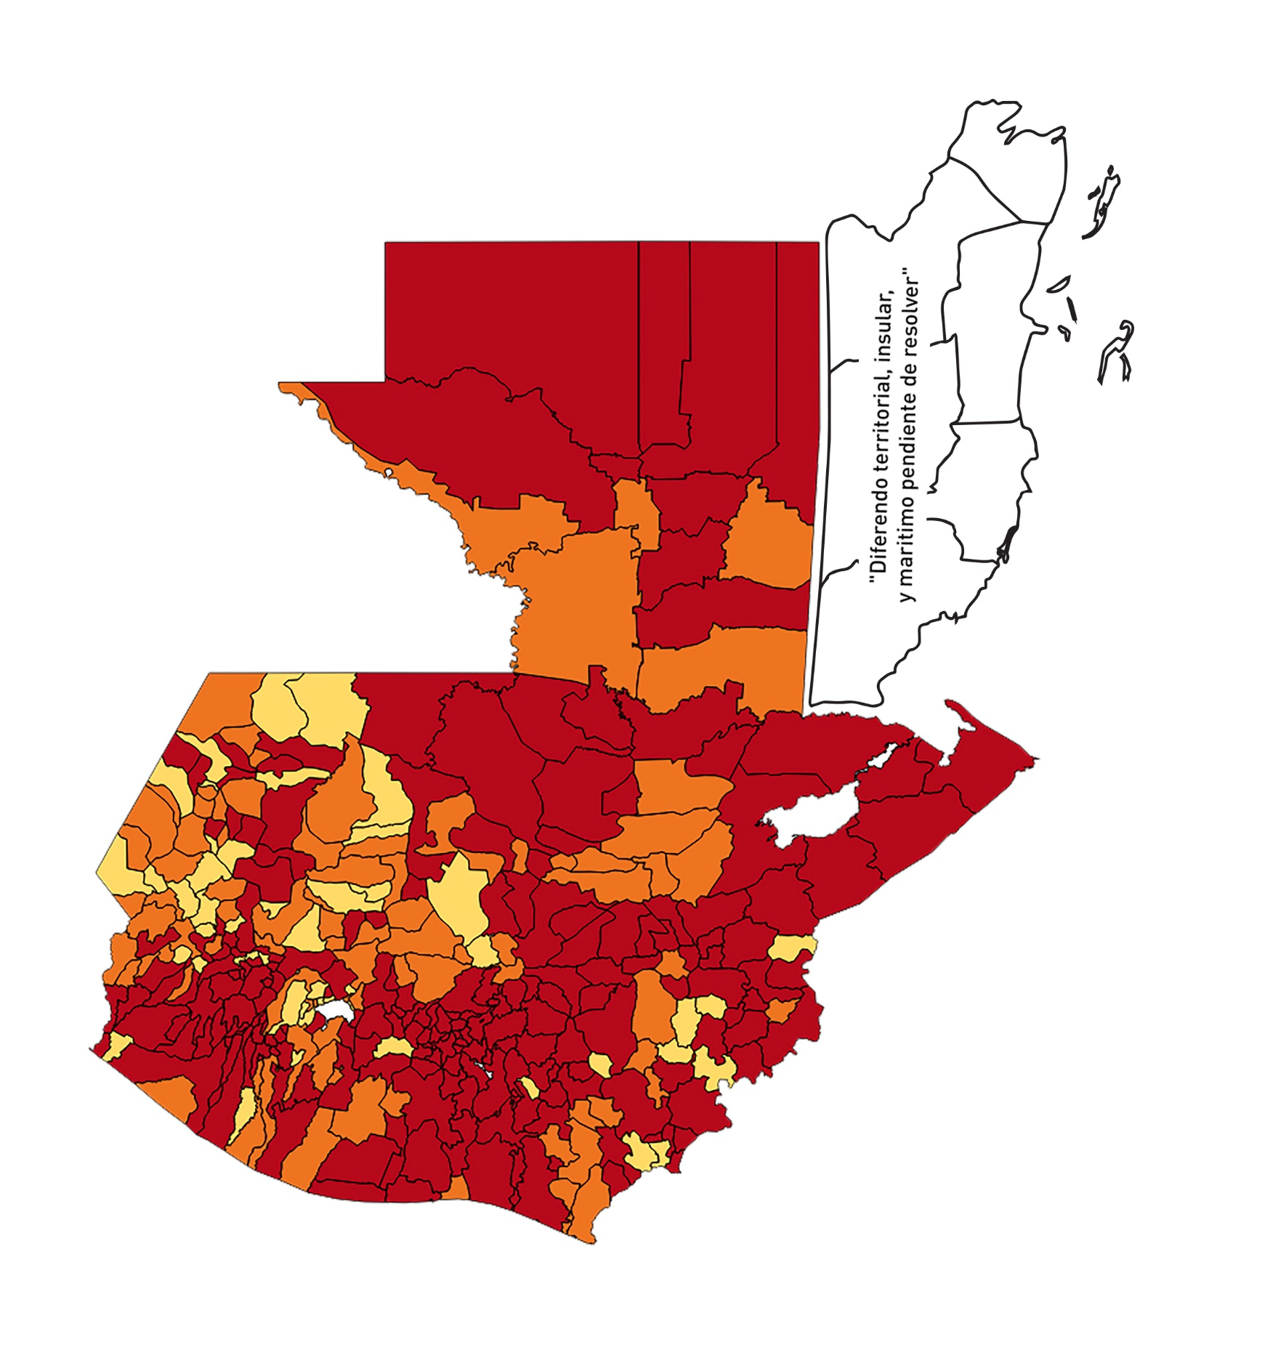

Registros COVID-19, del 07 al 20 de Agosto del año 2020*
Datos actualizados al 21 de Agosto del 2020 a la 01:13:34 a.m.

Departamento | Municipio | Proyecciones preliminares, de Población INE | Total de tamizajes | Casos confirmados | Tasa por 100,000 Habitantes | Tasa Pruebas por 1000 | % de Positividad | Puntaje total | semaforo
TOTAL NACIONAL |  | 16858333 | 45425 | 11971 | 71.01 | 0.19 | 26.353
GUATEMALA | GUATEMALA | 1205668 | 12509 | 2291 | 190.02 | 0.74 | 18.31 | 8 | >7.5 y <=10
GUATEMALA | SANTA CATARINA PINULA | 86150 | 770 | 187 | 217.06 | 0.64 | 24.29 | 8.5 | >7.5 y <=10 | Total de municipios según color
GUATEMALA | SAN JOSÉ PINULA | 87912 | 659 | 141 | 160.39 | 0.54 | 21.4 | 8.5 | >7.5 y <=10 | Amarillo | Naranja | Rojo
GUATEMALA | SAN JOSÉ DEL GOLFO | 8317 | 46 | 18 | 216.42 | 0.40 | 39.13 | 10 | >7.5 y <=10 | 49 | 85 | 206
GUATEMALA | PALENCIA | 73811 | 273 | 64 | 86.71 | 0.26 | 23.44 | 9 | >7.5 y <=10
GUATEMALA | CHINAUTLA | 121721 | 473 | 143 | 117.48 | 0.28 | 30.23 | 10 | >7.5 y <=10
GUATEMALA | SAN PEDRO AYAMPUC | 65594 | 165 | 39 | 59.46 | 0.18 | 23.64 | 9 | >7.5 y <=10
GUATEMALA | MIXCO | 494561 | 3575 | 805 | 162.77 | 0.52 | 22.52 | 8.5 | >7.5 y <=10
GUATEMALA | SAN PEDRO SACATEPÉQUEZ | 54623 | 75 | 33 | 60.41 | 0.10 | 44 | 10 | >7.5 y <=10
GUATEMALA | SAN JUAN SACATEPÉQUEZ | 276836 | 430 | 133 | 48.04 | 0.11 | 30.93 | 9 | >7.5 y <=10
GUATEMALA | SAN RAYMUNDO | 38386 | 71 | 24 | 62.52 | 0.13 | 33.8 | 10 | >7.5 y <=10
GUATEMALA | CHUARRANCHO | 17957 | 16 | 3 | 16.71 | 0.06 | 18.75 | 7 | >5 y <=7.5
GUATEMALA | FRAIJANES | 61664 | 555 | 158 | 256.23 | 0.64 | 28.47 | 9.5 | >7.5 y <=10
GUATEMALA | AMATITLÁN | 147604 | 490 | 117 | 79.27 | 0.24 | 23.88 | 9 | >7.5 y <=10
GUATEMALA | VILLA NUEVA | 464528 | 2392 | 517 | 111.3 | 0.37 | 21.61 | 9 | >7.5 y <=10
GUATEMALA | VILLA CANALES | 165026 | 624 | 137 | 83.02 | 0.27 | 21.96 | 9 | >7.5 y <=10
GUATEMALA | SAN MIGUEL PETAPA | 145417 | 1082 | 225 | 154.73 | 0.53 | 20.79 | 8.5 | >7.5 y <=10
EL PROGRESO | GUASTATOYA | 27001 | 133 | 63 | 233.32 | 0.35 | 47.37 | 10 | >7.5 y <=10
EL PROGRESO | MORAZÁN | 12577 | 21 | 6 | 47.71 | 0.12 | 28.57 | 9 | >7.5 y <=10
EL PROGRESO | SAN AGUSTÍN ACASAGUASTLÁN | 54588 | 106 | 35 | 64.12 | 0.14 | 33.02 | 10 | >7.5 y <=10
EL PROGRESO | SAN CRISTÓBAL ACASAGUASTLÁN | 7851 | 30 | 18 | 229.27 | 0.27 | 60 | 10 | >7.5 y <=10
EL PROGRESO | EL JÍCARO | 13508 | 13 | 5 | 37.02 | 0.07 | 38.46 | 9 | >7.5 y <=10
EL PROGRESO | SANSARE | 13535 | 45 | 10 | 73.88 | 0.24 | 22.22 | 9 | >7.5 y <=10
EL PROGRESO | SANARATE | 41997 | 102 | 44 | 104.77 | 0.17 | 43.14 | 10 | >7.5 y <=10
EL PROGRESO | SAN ANTONIO LA PAZ | 22012 | 50 | 17 | 77.23 | 0.16 | 34 | 10 | >7.5 y <=10
SACATEPEQUEZ | ANTIGUA GUATEMALA | 58338 | 463 | 162 | 277.69 | 0.57 | 34.99 | 9.5 | >7.5 y <=10
SACATEPEQUEZ | JOCOTENANGO | 23160 | 146 | 41 | 177.03 | 0.45 | 28.08 | 9.5 | >7.5 y <=10
SACATEPEQUEZ | PASTORES | 19389 | 71 | 17 | 87.68 | 0.26 | 23.94 | 9 | >7.5 y <=10
SACATEPEQUEZ | SUMPANGO | 45249 | 134 | 64 | 141.44 | 0.21 | 47.76 | 10 | >7.5 y <=10
SACATEPEQUEZ | SANTO DOMINGO XENACOJ | 14121 | 42 | 23 | 162.88 | 0.21 | 54.76 | 10 | >7.5 y <=10
SACATEPEQUEZ | SANTIAGO SACATEPÉQUEZ | 36409 | 114 | 33 | 90.64 | 0.22 | 28.95 | 10 | >7.5 y <=10
SACATEPEQUEZ | SAN BARTOLOMÉ MILPAS ALTAS | 8519 | 26 | 8 | 93.91 | 0.22 | 30.77 | 10 | >7.5 y <=10
SACATEPEQUEZ | SAN LUCAS SACATEPÉQUEZ | 28445 | 227 | 58 | 203.9 | 0.57 | 25.55 | 9.5 | >7.5 y <=10
SACATEPEQUEZ | SANTA LUCÍA MILPAS ALTAS | 17116 | 89 | 22 | 128.53 | 0.37 | 24.72 | 9 | >7.5 y <=10
SACATEPEQUEZ | MAGDALENA MILPAS ALTAS | 12674 | 30 | 5 | 39.45 | 0.17 | 16.67 | 8 | >7.5 y <=10 |  |  | Imagen: 07 al 20 de Agosto del 2020 semaforo.
SACATEPEQUEZ | SANTA MARÍA DE JESÚS | 26472 | 47 | 11 | 41.55 | 0.13 | 23.4 | 8 | >7.5 y <=10
SACATEPEQUEZ | CIUDAD VIEJA | 40083 | 136 | 57 | 142.2 | 0.24 | 41.91 | 10 | >7.5 y <=10
SACATEPEQUEZ | SAN MIGUEL DUEÑAS | 15231 | 44 | 13 | 85.35 | 0.21 | 29.55 | 10 | >7.5 y <=10
SACATEPEQUEZ | ALOTENANGO | 27787 | 73 | 21 | 75.57 | 0.19 | 28.77 | 10 | >7.5 y <=10
SACATEPEQUEZ | SAN ANTONIO AGUAS CALIENTES | 12438 | 26 | 8 | 64.32 | 0.15 | 30.77 | 10 | >7.5 y <=10
SACATEPEQUEZ | SANTA CATARINA BARAHONA | 4480 | 6 | 2 | 44.64 | 0.10 | 33.33 | 9 | >7.5 y <=10
CHIMALTENANGO | CHIMALTENANGO | 112778 | 363 | 120 | 106.4 | 0.23 | 33.06 | 10 | >7.5 y <=10
CHIMALTENANGO | SAN JOSÉ POAQUIL | 32963 | 16 | 3 | 9.1 | 0.03 | 18.75 | 6 | >5 y <=7.5
CHIMALTENANGO | SAN MARTÍN JILOTEPEQUE | 92103 | 27 | 7 | 7.6 | 0.02 | 25.93 | 7 | >5 y <=7.5
CHIMALTENANGO | SAN JUAN COMALAPA | 58174 | 64 | 18 | 30.94 | 0.08 | 28.13 | 9 | >7.5 y <=10
CHIMALTENANGO | SANTA APOLONIA | 23166 | 20 | 8 | 34.53 | 0.06 | 40 | 9 | >7.5 y <=10
CHIMALTENANGO | TECPÁN GUATEMALA | 108893 | 112 | 47 | 43.16 | 0.07 | 41.96 | 9 | >7.5 y <=10
CHIMALTENANGO | PATZÚN | 69560 | 66 | 19 | 27.31 | 0.07 | 28.79 | 9 | >7.5 y <=10
CHIMALTENANGO | POCHUTA | 10996 | 15 | 7 | 63.66 | 0.10 | 46.67 | 10 | >7.5 y <=10
CHIMALTENANGO | PATZICÍA | 39337 | 50 | 18 | 45.76 | 0.09 | 36 | 9 | >7.5 y <=10
CHIMALTENANGO | SANTA CRUZ BALANYÁ | 10646 | 24 | 10 | 93.93 | 0.16 | 41.67 | 10 | >7.5 y <=10
CHIMALTENANGO | ACATENANGO | 28043 | 26 | 3 | 10.7 | 0.07 | 11.54 | 5 | >2.5 y <=5
CHIMALTENANGO | YEPOCAPA | 41304 | 44 | 20 | 48.42 | 0.08 | 45.45 | 9 | >7.5 y <=10
CHIMALTENANGO | SAN ANDRÉS ITZAPA | 34591 | 61 | 16 | 46.25 | 0.13 | 26.23 | 9 | >7.5 y <=10
CHIMALTENANGO | PARRAMOS | 19693 | 25 | 8 | 40.62 | 0.09 | 32 | 9 | >7.5 y <=10
CHIMALTENANGO | ZARAGOZA | 28473 | 51 | 14 | 49.17 | 0.13 | 27.45 | 9 | >7.5 y <=10
CHIMALTENANGO | EL TEJAR | 22618 | 63 | 15 | 66.32 | 0.20 | 23.81 | 9 | >7.5 y <=10
ESCUINTLA | ESCUINTLA | 166078 | 647 | 183 | 110.19 | 0.28 | 28.28 | 10 | >7.5 y <=10
ESCUINTLA | SANTA LUCÍA COTZUMALGUAPA | 123979 | 104 | 22 | 17.74 | 0.06 | 21.15 | 7 | >5 y <=7.5
ESCUINTLA | LA DEMOCRACIA | 25479 | 17 | 9 | 35.32 | 0.05 | 52.94 | 9 | >7.5 y <=10
ESCUINTLA | SIQUINALÁ | 25677 | 61 | 4 | 15.58 | 0.17 | 6.56 | 6 | >5 y <=7.5
ESCUINTLA | MASAGUA | 47441 | 61 | 17 | 35.83 | 0.09 | 27.87 | 9 | >7.5 y <=10
ESCUINTLA | TIQUISATE | 62895 | 60 | 42 | 66.78 | 0.07 | 70 | 10 | >7.5 y <=10
ESCUINTLA | LA GOMERA | 51024 | 55 | 16 | 31.36 | 0.08 | 29.09 | 9 | >7.5 y <=10
ESCUINTLA | GUANAGAZAPA | 17234 | 27 | 14 | 81.23 | 0.11 | 51.85 | 10 | >7.5 y <=10
ESCUINTLA | PUERTO DE SAN JOSÉ | 66314 | 86 | 27 | 40.72 | 0.09 | 31.4 | 9 | >7.5 y <=10
ESCUINTLA | IZTAPA | 19778 | 19 | 4 | 20.22 | 0.07 | 21.05 | 7 | >5 y <=7.5
ESCUINTLA | PALÍN | 70118 | 159 | 49 | 69.88 | 0.16 | 30.82 | 10 | >7.5 y <=10
ESCUINTLA | SAN VICENTE PACAYA | 17923 | 28 | 11 | 61.37 | 0.11 | 39.29 | 10 | >7.5 y <=10
ESCUINTLA | NUEVA CONCEPCIÓN | 80234 | 35 | 10 | 12.46 | 0.03 | 28.57 | 7 | >5 y <=7.5
ESCUINTLA | SIPACATE | 17465 | 13 | 7 | 40.08 | 0.05 | 53.85 | 9 | >7.5 y <=10
SANTA ROSA | CUILAPA | 46489 | 104 | 31 | 66.68 | 0.16 | 29.81 | 10 | >7.5 y <=10
SANTA ROSA | BARBERENA | 60376 | 146 | 56 | 92.75 | 0.17 | 38.36 | 10 | >7.5 y <=10
SANTA ROSA | SANTA ROSA DE LIMA | 21088 | 28 | 12 | 56.9 | 0.09 | 42.86 | 10 | >7.5 y <=10
SANTA ROSA | CASILLAS | 25859 | 20 | 6 | 23.2 | 0.06 | 30 | 8 | >7.5 y <=10
SANTA ROSA | SAN RAFAEL LAS FLORES | 13620 | 9 | 3 | 22.03 | 0.05 | 33.33 | 8 | >7.5 y <=10
SANTA ROSA | ORATORIO | 26686 | 17 | 3 | 11.24 | 0.05 | 17.65 | 6 | >5 y <=7.5
SANTA ROSA | SAN JUAN TECUACO | 12599 | 9 | 3 | 23.81 | 0.05 | 33.33 | 8 | >7.5 y <=10
SANTA ROSA | CHIQUIMULILLA | 63897 | 53 | 22 | 34.43 | 0.06 | 41.51 | 9 | >7.5 y <=10
SANTA ROSA | TAXISCO | 36117 | 23 | 10 | 27.69 | 0.05 | 43.48 | 9 | >7.5 y <=10
SANTA ROSA | SANTA MARÍA IXHUATÁN | 26560 | 13 | 3 | 11.3 | 0.03 | 23.08 | 6 | >5 y <=7.5
SANTA ROSA | GUAZACAPÁN | 21906 | 68 | 29 | 132.38 | 0.22 | 42.65 | 10 | >7.5 y <=10
SANTA ROSA | SANTA CRUZ NARANJO | 17569 | 25 | 2 | 11.38 | 0.10 | 8 | 5 | >2.5 y <=5
SANTA ROSA | PUEBLO NUEVO VIÑAS | 29285 | 40 | 10 | 34.15 | 0.10 | 25 | 8 | >7.5 y <=10
SANTA ROSA | NUEVA SANTA ROSA | 38981 | 57 | 14 | 35.91 | 0.10 | 24.56 | 8 | >7.5 y <=10
SOLOLA | SOLOLÁ | 98886 | 126 | 56 | 56.63 | 0.09 | 44.44 | 10 | >7.5 y <=10
SOLOLA | SAN JOSÉ CHACAYÁ | 5128 | 8 | 4 | 78 | 0.11 | 50 | 10 | >7.5 y <=10
SOLOLA | SANTA MARÍA VISITACIÓN | 2563 | 3 | 0 | 0 | 0.08 | 0 | 4 | >2.5 y <=5
SOLOLA | SANTA LUCÍA UTATLÁN | 21695 | 5 | 0 | 0 | 0.02 | 0 | 4 | >2.5 y <=5
SOLOLA | NAHUALÁ | 91523 | 33 | 8 | 8.74 | 0.03 | 24.24 | 6 | >5 y <=7.5
SOLOLA | SANTA CATARINA IXTAHUACÁN | 60200 | 10 | 1 | 1.66 | 0.01 | 10 | 5 | >2.5 y <=5
SOLOLA | SANTA CLARA LA LAGUNA | 10200 | 3 | 1 | 9.8 | 0.02 | 33.33 | 7 | >5 y <=7.5
SOLOLA | CONCEPCIÓN | 7105 | 1 | 0 | 0 | 0.01 | 0 | 4 | >2.5 y <=5
SOLOLA | SAN ANDRÉS SEMETABAJ | 14640 | 2 | 1 | 6.83 | 0.01 | 50 | 7 | >5 y <=7.5
SOLOLA | PANAJACHEL | 15840 | 32 | 4 | 25.25 | 0.14 | 12.5 | 7 | >5 y <=7.5
SOLOLA | SANTA CATARINA PALOPÓ | 4840 | 3 | 0 | 0 | 0.04 | 0 | 4 | >2.5 y <=5
SOLOLA | SAN ANTONIO PALOPÓ | 15639 | 5 | 4 | 25.58 | 0.02 | 80 | 9 | >7.5 y <=10
SOLOLA | SAN LUCAS TOLIMÁN | 31581 | 44 | 15 | 47.5 | 0.10 | 34.09 | 9 | >7.5 y <=10
SOLOLA | SANTA CRUZ LA LAGUNA | 7817 | 1 | 0 | 0 | 0.01 | 0 | 4 | >2.5 y <=5
SOLOLA | SAN PABLO LA LAGUNA | 7950 | 2 | 1 | 12.58 | 0.02 | 50 | 7 | >5 y <=7.5
SOLOLA | SAN MARCOS LA LAGUNA | 2911 | 0 | 0 | 0 | 0.00 | 0 | 4 | >2.5 y <=5
SOLOLA | SAN JUAN LA LAGUNA | 13123 | 10 | 1 | 7.62 | 0.05 | 10 | 5 | >2.5 y <=5
SOLOLA | SAN PEDRO LA LAGUNA | 11600 | 3 | 2 | 17.24 | 0.02 | 66.67 | 8 | >7.5 y <=10
SOLOLA | SANTIAGO ATITLÁN | 44025 | 14 | 4 | 9.09 | 0.02 | 28.57 | 7 | >5 y <=7.5
TOTONICAPAN | TOTONICAPÁN | 117483 | 404 | 221 | 188.11 | 0.25 | 54.7 | 10 | >7.5 y <=10
TOTONICAPAN | SAN CRISTÓBAL TOTONICAPÁN | 42354 | 50 | 16 | 37.78 | 0.08 | 32 | 9 | >7.5 y <=10
TOTONICAPAN | SAN FRANCISCO EL ALTO | 64224 | 26 | 4 | 6.23 | 0.03 | 15.38 | 6 | >5 y <=7.5
TOTONICAPAN | SAN ANDRÉS XECUL | 29356 | 14 | 2 | 6.81 | 0.03 | 14.29 | 5 | >2.5 y <=5
TOTONICAPAN | MOMOSTENANGO | 136909 | 68 | 20 | 14.61 | 0.04 | 29.41 | 7 | >5 y <=7.5
TOTONICAPAN | SANTA MARÍA CHIQUIMULA | 58526 | 3 | 0 | 0 | 0.00 | 0 | 4 | >2.5 y <=5
TOTONICAPAN | SANTA LUCÍA LA REFORMA | 25461 | 3 | 2 | 7.86 | 0.01 | 66.67 | 7 | >5 y <=7.5
TOTONICAPAN | SAN BARTOLO | 12374 | 4 | 0 | 0 | 0.02 | 0 | 4 | >2.5 y <=5
QUETZALTENANGO | QUETZALTENANGO | 196867 | 1659 | 508 | 258.04 | 0.60 | 30.62 | 9.5 | >7.5 y <=10
QUETZALTENANGO | SALCAJÁ | 20851 | 103 | 46 | 220.61 | 0.35 | 44.66 | 10 | >7.5 y <=10
...

